Informes de errores
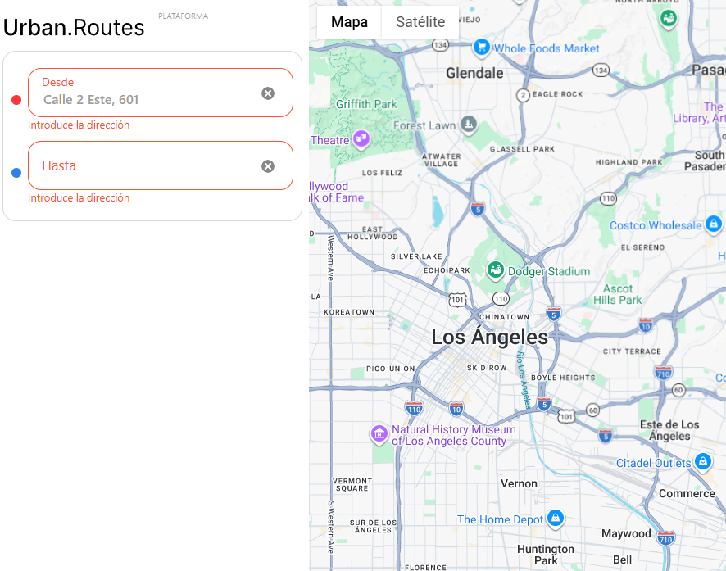
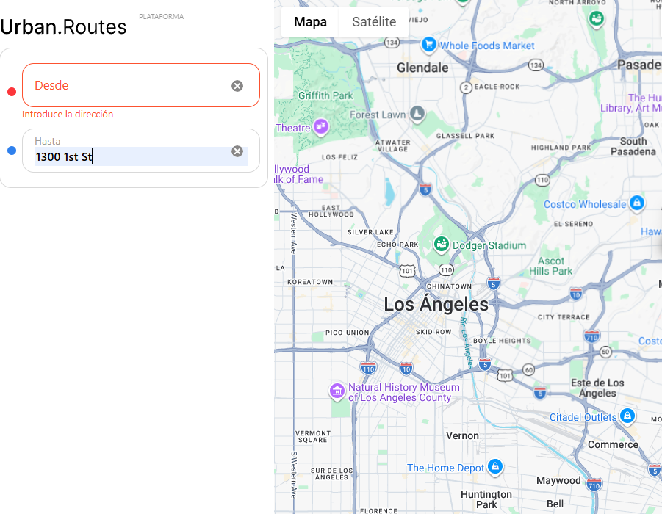
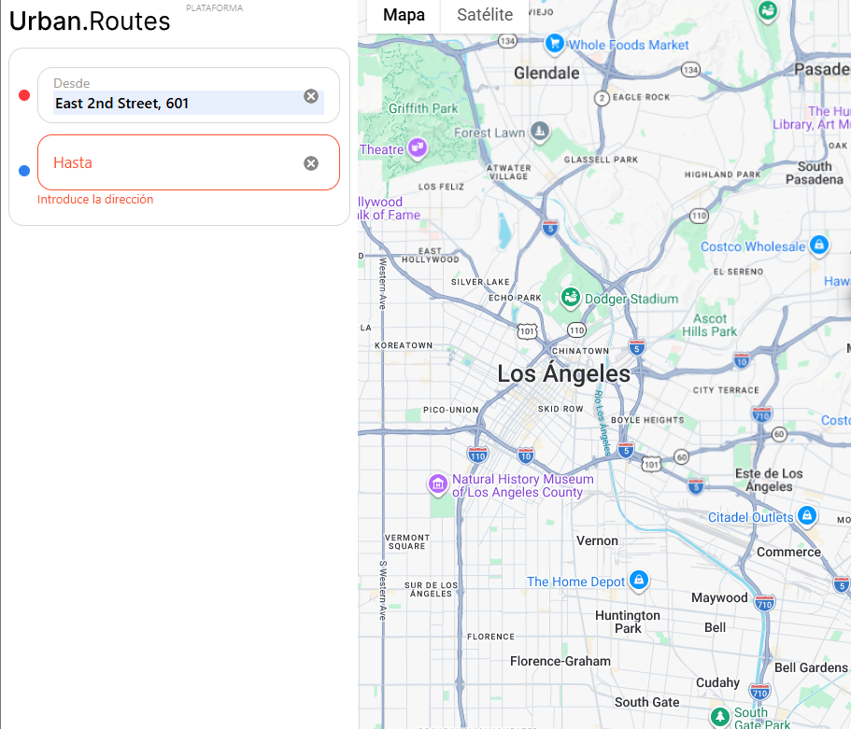
ID del error | Título | Pasos a seguir | Resultado esperado | Resultado actual | Severidad
CP-001 | Al seleccionar el campo desde no se muestra vacio siempre hay una direccion predeterminada en el fondo | 1. abrir el explorador chrome 70 superior en la computadora 2. el sitio web urban.routes esta abierto, 3. selecciona el campo "DESDE" en la esquina superior izquierda. 4. al hacer click debe mostrarse un espcacio vacio | el campo debe mostrarse vacio | se muestra en el fondo una dirección predeterminada y no se muestra el campo vacio | GRAVE -PRIORIDAD MEDIA
CP-002 | El campo "hasta" no realiza busquedas de puntos especificos en el mapa y no muestra una lista de diferentes puntos en el mapa | 1. abrir el explorador chrome 70 superior en la computadora 2. el sitio web urban.routes esta abierto, 3. selecciona el campo "HASTA" en la esquina superior izquierda. 3. al realizar la busqueda de un sitio debe señalarse en el mapa | debe mostrar el punto buscado en el mapa a travez de un señalador | no realiza busqueda de sitios y se bloquea la aplicación | CRITICO - PRIORIDAD ALTA
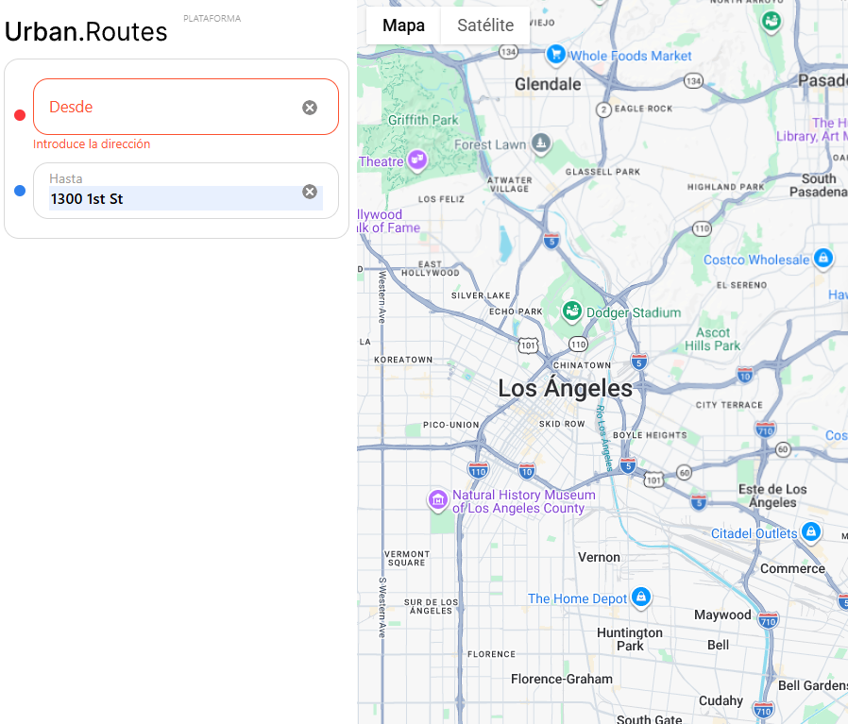
CP-003 | El pin de la dirección aparece después de completar el campo "Desde" | 1. abrir el explorador chrome 70 superior en la computadora 2. el sitio web urban.routes esta abierto, 3. selecciona el campo "DESDE" en la esquina superior izquierda. 3. al realizar la busqueda de un sitio debe señalarse en el mapa | debe mostrar el punto buscado en el mapa a travez de un señalador | no realiza busqueda de sitios y se bloquea la aplicación | CRITICO - PRIORIDAD ALTA
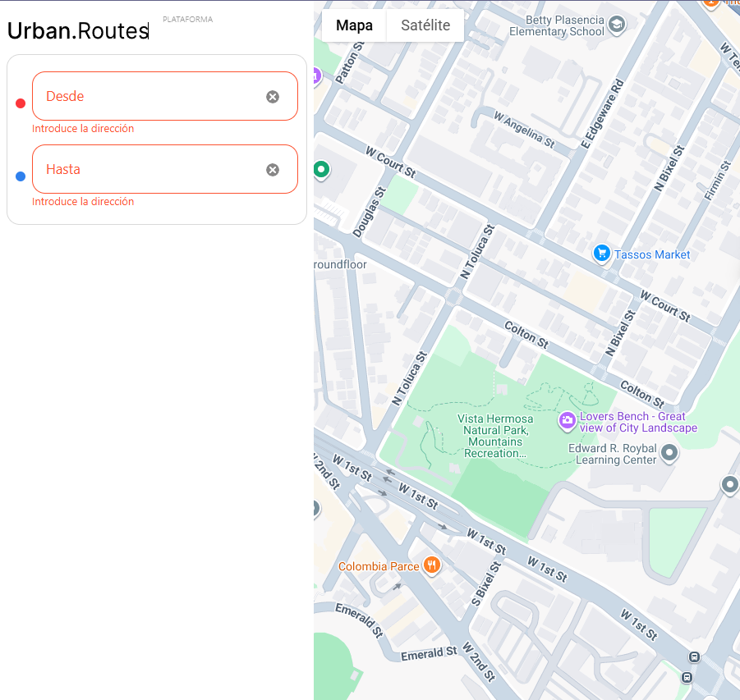
CP-004 | El pin de la dirección NO aparece después de completar el campo "Hasta" | 1. abrir el explorador chrome 70 superior en la computadora 2. el sitio web urban.routes esta abierto, 3. selecciona el campo "HASTA" en la esquina superior izquierda. 3. al realizar la busqueda de un sitio debe señalarse en el mapa | debe mostrar el punto buscado en el mapa a travez de un señalador | no realiza busqueda de sitios y se bloquea la aplicación | CRITICO - PRIORIDAD ALTA
CP-006 | No se muestra información sobre el logo de la aplicación de urban routes | 1. abrir el explorador chrome 70 superior en la computadora 2. el sitio web urban.routes esta abierto 3. dar click sobre el logo de la aplicación urban.routes 4. debe mostrarse información de la aplicación | debe indicar la información de la aplicación en un flotante | al hacer click en el logo de la aplicación urban routes solo se muestra el cursor y no arroja informacion de la aplicación | CRITICO-PRIORIDAD MEDIA
CP-007 | Se muestra contenido al dar click en los encabezados del mapa | 1. abrir el explorador chrome 70 superior en la computadora 2. el sitio web urban.routes esta abierto 3. dar click sobre los encabezados del mapa | no se muestra información en los encabezados del mapa | al hacer click en varios encabezados del mapa muestra informacion y genera desplegables
CP-008 | En el modo de pantalla completa no se visualiza los campos de búsqueda ni el nombre de la aplicación | 1. abrir el explorador chrome 70 superior en la computadora 2. el sitio web urban.routes esta abierto 3. dar click sobre modo de vista de pantalla completa en la esquina superior derecha. | en modo pantalla completa debe visualizarse los campos de busqueda y el nombre de la aplicación | al hacer click en el modo de pantalla completa no se muestran los campos de busqueda y el nombre de la aplicación

